Лист1
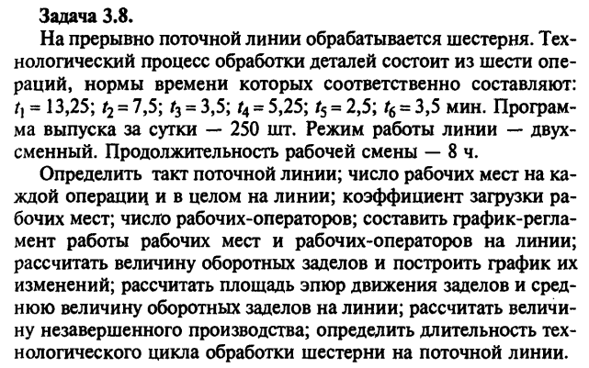

t1 | 13.25
t2 | 7.5
t3 | 3.5
t4 | 5.25
t5 | 2.5
t6 | 3.5
Программа выпуска | 250
Количество смен | 2
Продолжительность смены | 8

1.

r | 3.84 | мин

2.

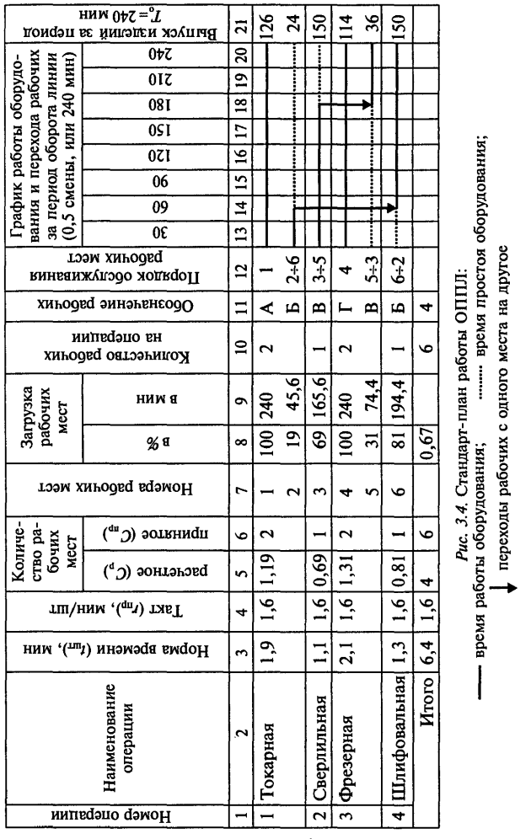
 |  |  | t | r | Число рабочих
C1 = | 3.4505 | 4 | 13.25 | 3.84 | 4
C2 = | 1.9531 | 2 | 7.5 | 3.84 | 2
C3 = | 0.9115 | 1 | 3.5 | 3.84 | 1
C4 = | 1.3672 | 2 | 5.25 | 3.84 | 2
C5 = | 0.6510 | 1 | 2.5 | 3.84 | 1
C6 = | 0.9115 | 1 | 3.5 | 3.84 | 1
Сумма рабочих мест С = |  | 11 | Сумма рабочих |  | 11

3.

Кз1 = | 0.86263020833
Кз2 = | 0.9765625
Кз3 = | 0.91145833333
Кз4 = | 0.68359375
Кз5 = | 0.65104166667
Кз6 = | 0.91145833333

4. | № Операции | Норма времени | Такт | Количество рабочих мест |  |  | Загрузка рабочих мест |  | Кол-во рабочих на операции | Обозначение рабочих | Порядок обслуживания рабочих мест
 |  |  |  | Расчетное | Принятое | Номера рабочих мест | в % | в мин
 | 1 | 13.25 | 3.84 | 3.4505 | 4 | 1 2 3 4 | 100 100 100 45 | 960 960 960 432 | 4 | А Б В Г | 1 2 3 4%9
 | 2 | 7.5 | 3.84 | 1.9531 | 2 | 5 6 | 100 95 | 960 912 | 2 | Д Е | 5 6
 | 3 | 3.5 | 3.84 | 0.9115 | 1 | 7 | 91 | 873.6 | 1 | Ё | 7
 | 4 | 5.25 | 3.84 | 1.3672 | 2 | 8 9 | 100 36 | 960 345,6 | 2 | Ж Г | 8 9%4
 | 5 | 2.5 | 3.84 | 0.6510 | 1 | 10 | 65 | 624 | 1 | З | 10
 | 6 | 3.5 | 3.84 | 0.9115 | 1 | 11 | 91 | 873.6 | 1 | И | 11

5. | Расчет заделов
 |  | Заделы, шт | Площадь эпюр, дет./мин
Частные периоды | Длительность частного периода, мин | Между 1-й и 2-й операциями
Т1 | 240 | Z'1,2 = 240/13,25 - 240/7,5 |  |  | -13.8867925
Т2 | 240 | Z''1,2 = 240/13,25 - 240/7,5 |  |  | -13.8867925
Т3 | 240 | Z'''1,2 = 240/13,25 - 240/7,5 |  |  | -13.8867925
Т4 | 132 | Z''''1,2 = 132/13,25 - 132/7,5 |  |  | -7.63773585

